Nota Metodológica
NOTA INTRODUTÓRIA: NOVA SÉRIE IPC 2025=100 | (Voltar ao índice)

Com a publicação do Índice de Preços no Consumidor (IPC) de janeiro de 2026, iniciou-se uma nova série deste indicador, com base 100 em 2025. Adicionalmente, foram também efetuadas as habituais atualizações anuais da amostra e da estrutura de ponderação do IPC. Importa referir que esta mudança do ano de base do IPC não resulta de alterações metodológicas ou de fontes, mas sim de uma alteração estrutural da classificação subjacente à divulgação dos índices detalhados. A atualização da classificação internacional que serve de referência para o cálculo dos índices de preços no consumidor, é obrigatória, a nível europeu, no IHPC e recomendada para o IPC dos Estados-membros. Assim, o IPC e IHPC portugueses passam a ser divulgados na Classificação Europeia do Consumo Individual por Objetivo, versão 2 (ECOICOP 2). Esta nova classificação, utilizada por todos os países da União Europeia, é totalmente consistente com a versão mais recente da Classificação do Consumo Individual por Objetivo publicada pela divisão de estatísticas das Nações Unidas (COICOP 2018), e já utilizada noutras operações estatísticas, nomeadamente nas Contas Nacionais Portuguesas e no Inquérito às Despesas das Famílias. Face à classificação utilizada até dezembro de 2025, destacam-se as seguintes alterações:

- Separação da Classe 12 em duas classes: Classe 12 - Serviços financeiros e de seguros (anteriormente classificada nos códigos 12.6 e 12.5) e Classe 13 - Serviços de higiene e cuidados pessoais, proteção social e bens e serviços diversos (essencialmente composta pelos restantes produtos da anterior Classe 12). - Redistribuição de produtos entre as Classes 7, 8 e 9, destacando-se a transição dos Serviços postais da anterior Classe 8 (Comunicações) para a Classe 7 (Transportes) e a passagem do Equipamento informático e dos Serviços de streaming e aluguer de conteúdos audiovisuais, da antiga Classe 9 (Lazer, recreação e cultura) para a Classe 8. Esta última classe, anteriormente designada Comunicações e agora Informação e comunicação, é aquela em que se verificaram alterações de conteúdo mais relevantes. - Reorganização dos níveis de detalhe mais finos, com uma estrutura que permite uma melhor diferenciação entre bens e serviços, e entre os diversos tipos de durabilidade dos bens.

No âmbito desta mudança de base, a totalidade da série longa do IPC foi recalculada, com informação desde 1991, garantindo a consistência temporal dos resultados na nova classificação. Refira-se que este recálculo não tem impacto nos apuramentos do IPC Total, tratando-se apenas de uma reorganização dos níveis mais finos à luz da nova classificação. Adicionalmente, passa a estar disponível no portal do DREM um nível de detalhe mais desagregado para as séries do IPC, correspondente aos 5 dígitos da ECOICOP 2 (Sub-subgrupos). Finalmente, a nova série tem 2025 como ano de referência dos índices, que, no caso dos agregados especiais do IPC, resulta de um rebaseamento aritmético das séries apuradas na base anterior, mantendo-se as taxas de variação tal como apuradas na base 2012=100. Assim, garante-se também a consistência temporal dos fatores de atualização disponíveis na ferramenta de atualização de valores com base no IPC, disponível no portal da DREM.

ÍNDICE DE PREÇOS NO CONSUMIDOR 2026 - ALTERAÇÕES DECORRENTES DO ENCADEAMENTO ANUAL

Para além da mudança do ano de referência do índice para 2025=100 e da classificação de referência do IPC, a publicação do IPC de 2026 tem subjacente a habitual atualização da estrutura de despesa e dos bens e serviços incluídos no cabaz feita no âmbito do processo de encadeamento anual dos índices. A estrutura de ponderação do IPC, que tem subjacente o conceito de despesa monetária de consumo final das famílias, tem como principal referência os dados detalhados (finais de 2023 e preliminares de 2024) das Contas Nacionais Portuguesas (SEC 2010). A utilização destes dados é determinada pela regulamentação da União Europeia e pelas recomendações do Eurostat para o cálculo do Índice Harmonizado de Preços no Consumidor (IHPC), com o objetivo de assegurar a mais elevada qualidade estatística da informação produzida e a comparabilidade entre os Estados Membros. A utilização de informação de Contas Nacionais enquanto fonte primária permite incorporar, de forma sistemática, as alterações de preços e de quantidades dos bens e serviços adquiridos pelas famílias. Assegura ainda um elevado grau de coerência e consistência com outras variáveis fundamentais para a análise económica. As Contas Nacionais são compiladas numa lógica de equilíbrio entre os recursos disponíveis de cada produto (produção interna e importações) e as respetivas utilizações (exportações e despesa interna). Como o grau de detalhe de produtos incluídos no IPC é superior ao proporcionado pelas Contas Nacionais, para níveis mais desagregados da despesa é utilizada a informação proveniente da última edição do Inquérito às Despesas das Famílias (IDF) e dos Censos 2021, complementada com outras fontes de informação de natureza administrativa, bem como outros inquéritos realizados pelo INE. Esta informação permite igualmente a atualização dos bens e serviços que integram o cabaz do IPC. Adicionalmente, e em consequência do acesso a informação de base mais rica e atualizada, nomeadamente obtida a partir de fontes a

Nos quadros seguintes, apresentam-se os ponderadores das classes do IPC para 2025 e 2026, bem como, a título de referência, a comparação direta entre a classificação anterior e a atual, para o ano de 2025 (para 2026, os ponderadores não foram apurados na anterior classificação). Note-se que, tal como referido anteriormente, algumas classes não podem ser comparadas diretamente entre as duas nomenclaturas devido a diferenças de composição.

Quadro 1 - Estrutura de ponderação do IPC em 2025 e 2026 (ECOICOP 2)

Quadro 2 - Estrutura de ponderação do IPC em 2025 (COICOP e ECOICOP 2)

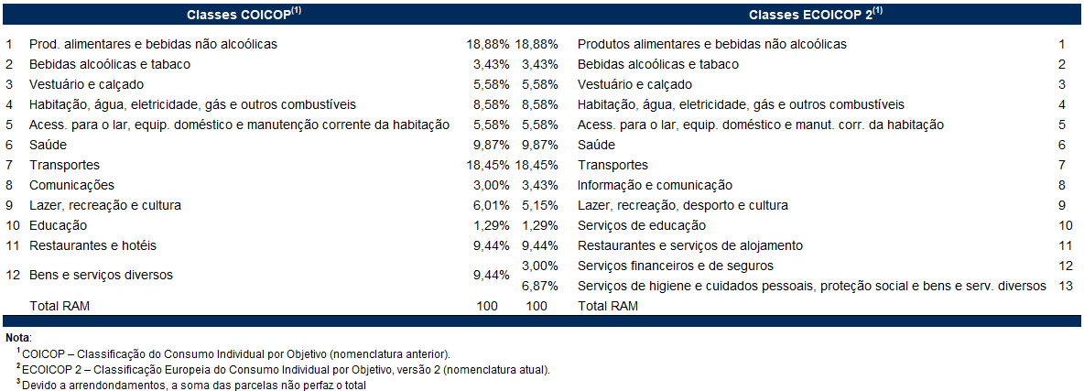

Notas explicativas

Índice de Preços no Consumidor

O índice de Preços no Consumidor (IPC) mede a evolução temporal dos preços de um conjunto de bens e serviços representativos da estrutura de despesa de consumo da população residente em Portugal. É importante ter presente que o IPC não é um indicador do nível de preços, mas antes um indicador da respetiva variação.
A estrutura de ponderação do IPC é determinada a partir da componente de despesa monetária de consumo privado das Contas Nacionais e complementada pelos resultados do Inquérito às Despesas das Famílias (IDEF) realizado em 2015/2016, do Recenseamento Geral da Habitação que ocorreu em 2021 e de outras fontes de natureza administrativa. Os bens e serviços que constituem o cabaz do indicador resultam do IDEF e de informação auxiliar, com origem diversa, que inclui outros inquéritos disponíveis no INE, assim como dados administrativos.
Os bens e serviços encontram-se classificados em doze classes de despesa.
A metodologia de encadeamento que serve de base ao cálculo do indicador permite que a estrutura de ponderação seja atualizada anualmente tendo em conta a informação disponível, sendo valorizada a preços médios de dezembro do ano anterior.

Taxa de variação mensal
A variação mensal compara índices entre dois meses consecutivos. Embora permita um acompanhamento corrente do andamento dos preços, é influenciada por efeitos sazonais e outros mais específicos localizados num (ou em ambos) dos meses comparados.

Sendo:
It = índice do mês t
t = nº de ordem do mês = 1,2,3…n
Taxa de variação homóloga
A variação homóloga compara o índice do mês corrente com o do mesmo mês do ano anterior. Esta taxa, perante um padrão estável de sazonalidade, não é afetada por oscilações desta natureza podendo, no entanto, ser influenciada por efeitos específicos localizados nos meses comparados.

Taxa de variação média dos últimos 12 meses
A variação média dos últimos doze meses compara o índice médio dos últimos doze meses com o dos doze meses imediatamente anteriores. Tal como uma média móvel, esta taxa é menos sensível a alterações esporádicas e não é afetada por flutuações sazonais. No mês de dezembro, corresponde à taxa de inflação anual.

Índice de inflação subjacente (total exceto produtos alimentares não transformados e energéticos)
O indicador de inflação subjacente é obtido do índice total excluindo os preços dos produtos alimentares não transformados e dos produtos energéticos. Pretende-se com estas exclusões eliminar algumas das componentes mais expostas a “choques” temporários.

Contribuições
A contribuição representa o efeito individual de uma dada classe na formação da taxa de variação do índice total, sendo apresentada em pontos percentuais.
Sendo o IPC um índice encadeado, o cálculo das contribuições para a variação homóloga deve ter esse aspeto em consideração. Maior detalhe sobre o cálculo de contribuições pode ser obtido no Consumer Price Index Manual, Theory and Practice, 2004, cap. 9, pág. 38, do International Labour Organization, disponível em http://www.ilo.org/public/english/bureau/stat/guides/cpi/index.htm
Em consequência, as contribuições das classes refletem, além das variações dos índices respetivos, as alterações nos ponderadores com o processo de encadeamento. Refira-se ainda que as contribuições são calculadas com índices não arredondados de modo que a sua soma corresponda à taxa de variação homóloga do IPC.

